损益表分析-收益股G
 | 真实盈利 |  |  |  | 过往收益 |  |  | 股票估值
股票名称 | 非经常损益 1.固定资产处置 2.出售有价证券的投资损益 3.清偿资本性债务的折价或溢价 4.人寿保险的保单 5.退税以及其利息 6.诉讼损益 7.存货非经常性减值 8.应收账款减值 9.维持费经营性资产的成本 | 子公司及关联公司经营 1.无法反映重要子公司的损益 2.利润包括从子公司获得股息，这些股息不是远远高于就是低于子公司的当期损益 | 准备金 折旧和摊销 | 盈利误导手段 1 虚增商誉无形资产 2 租赁物增值 3 按市场价值计算股票股息导致虚增 | 平均值 | 盈利趋势 | 经营业绩影响因素分析 | 投资性标准 1 经营状况变化巨大，收益一直较为稳定 2 平均收益与市价的比率符合要求 3 财务安排足够审慎，营运资金充足 | 资本结构和收入来源对估值的意义 1 最优资本结构 2 投资性资本结构中的杠杆因素 3 投资性资本结构可能会导致低估 4 低价股与投资资本结构结合 5 市盈率高于20倍股票不属于投资级别 6 不同的收入来源给与不同的盈利倍数 |  | 资产负债表影响收益的异常因素
 |  |  |  |  |  |  |  |  | 资产负债比率 | 收入来源
宁波精达 | 237 | 0 | 132 | 0 | 2912 | 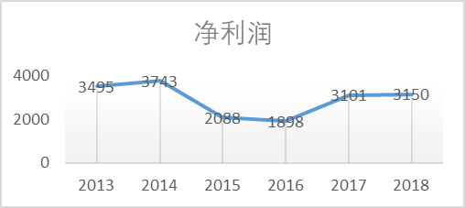 | 1市场竞争 2毛利率下降 3市场开拓 4高素质技术工人流动 5合同履约 6应收账款 7汇率风险 8存货风险 | 41（6家行业平均） | 36.76% | 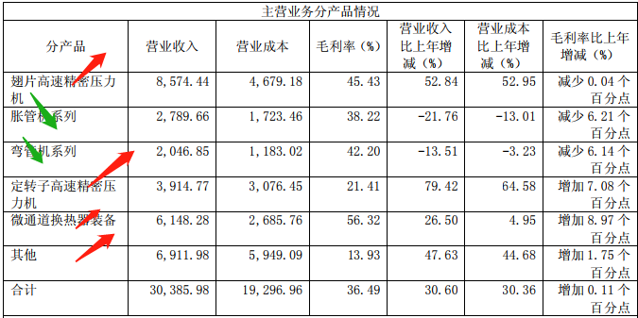
华懋科技 | 720 | 0

成长股十五原则
股票 | 原则一 这家公司的产品或服务有没有充分的市场潜力， 至少几年内营业额能否大幅成长 | 原则二 当公司现有的最佳产品的增长潜力已经被挖掘的差不多时，管理层是不是有决心开发新产品或新工艺，以便进一步提高总的销售额，制造新的利润增长 | 原则3 考虑到公司规模，这家公司在研究发展方面做出的努力取得了多大的效果 |  |  |  |  |  | 原则4 这家公司有没有高于行业平均水平的销售团队 |  |  | 原则5 这家公司有没有足够高的利润率 |  | 原则6 这家公司做了哪些举措以维持或提高利润率 | 原则7 这家公司是否具备良好的劳动人事关系 |  | 原则8 这家公司的高级管理者之间的关系 | 原则9 公司管理是否很有层次 | 原则10 这家公司的成本分析和会计记录做的如何 | 原则11 公司相对于行业内的其他公司而言，在业务的其他方面是否具备竞争力，以便让投资者找出了解该公司相对于竞争者具备何种显著优势的线索 | 原则12 这家公司对利润有没有长期的展望 | 原则13 在可预见的将来，这家公司是否会通过大量发行股票来获取足够的资金以利于公司的发展，现有持股人的利益是否因预期中的股份数量增加而蒙受大幅损失 | 原则14 管理层是不是想投资者报喜不报忧，业务顺利时口若悬河，出现问题或发生令人失望的时期三缄其口 | 原则15 这家公司管理层是否具备毋庸置疑的诚信、正直态度
 | 美国铝业/杜邦 |  |  |  |  |  |  |  | 陶氏化学
意义 | 1管理层的远大理想睿智的眼光 2优异的商业和财务判断力 3创新能力 4持续能干是保证营业额持续增长的品质 | 技术和研究在很大程度 投入到当前业务范畴的一些产品中，收获通常会最大 | 一粗略指标 1研发费用在总销售额占比 2业界平均 3研究经费 4工科人数 二那些被视为研发，那些不应视为研发 三研发投入产出比因素 1协调研究人员之间 2协调研究人员和销售人员 3了解商业研究 四国防合同 五商业调查 | 研发费用在总销售额占比 | 业界平均 | 研究经费 | 工科人数 | 一段时间研究成果对销售额贡献 | 1大部分投资者对公司的销售、广告以及分销渠道组织的相对效率重视程度不够 2销售和分销效率很难量化 3企业成功的三大支柱产品与服务、销售、研究 | 营销费用率：市场营销费用占销售额的比例 （营销费用率反映了取得一定的销售收入所需付出的营销成本，其高低可作为反映企业营销效率的重要指标） | 存货周转率 | 利润率（每1元销售收入含有的利润) | 1着眼与连续利润率 2投资利润率低的公司的理由是正出现改善，不是暂时扩张带来的 3利润下降的原因进一步研究或促销是也可以是好的投资对象 | 1通过涨价来提高或维持利润率只是暂时的 2依靠产品更新、高效资本利用、改善作业程序和方法能够保持持久 | 1如何判断没有简单答案，能做的就是观察多种因素，拼凑起来形成画面 2没有工会可能人事关系要好 3管理层对抱怨的重视程度和公司水平 4管理层对员工的态度 | 员工对雇主感觉的资料 1员工流动率 2应聘人数 | 1公司的晋升靠的是能力，管理职位只有无法找到合适人选才外部招聘 | 1公司持续成长会出现瓶颈除非培养出高级管理人才 2高级管理者事必躬亲会碰到问题太多和有能力的人得不到锻炼的问题合适的管理梯队层次是投资的关键 3管理者乐于倾听、考虑、接受员工的意见 | 1准确详尽的列出运营中每个细节的成本状况 2一般认为营运能力大多方面高于行业平均，那么它在财务控制成本分析表现也高于平均 | 1闲聊了解全局，发现问题深入研究 用数学比率加以验证，如单位销售额的相对承租成本 2总保险成本在总销售额中占有的比例，专利权，专利权保护是个重要因素，但不应过分看重 | 观察对待客户和供应商的态度可以发现差别，应该选择眼光长远的公司 | 1最要紧得是这家公司的现金加上其继续借款的能力，是不是满足未来几年的资本需求，从而实现最好发展 1.1 发行新股后，普通股持有者每股税后利润增加的幅度比较小，可以得出一个结论，公司管理层在财务判断方面做得很差 2相对于其他原则是次要原则 | 1即使经营最好的公司，也会碰到始料未及的困难 2管理层面对事情的态度，是考察公司的宝贵线索，（提不出解决办法，产生恐慌，不觉得自己需要对持股者负责人） | 如果公司有诸多滥用职权的做法（高工资，关联交易（高于市场价格），供货中间商，滥用普通股期权），只有一种方法保护自己，只投资管理层对股东怀有强烈责任心和道德感的公司
 | 利润率
2014 | 0.05
2015 | 0.03
2016 | 0.11
2017 | 0.14
永安药业 | 牛磺酸：医药/食品添加剂/饮料/营养品 3w吨牛磺酸食品添加剂达到生产经营条件（国内市场60%） 环氧乙炔：牛磺酸的主要原材料，但不仅如此 保健品：OEM/ODM 新增代工和贴牌 | 无 |  | 3.14 |  | 2928 | 127 | 研发项目7项， 获得技术成果5项， 获得1项发明专利 | 无 | 5.88% | 3.32 | 0.14 |  | 3w吨新项目制造智能化 ARP代替ERP |  | 0 |  |  |  | 市场规模、品牌 |  |  |  | 是
 | 利润率
2013 | 0.29
2014 | 0.25
2015 | 0.19
2016 | 0.14
2017 | 0.07
2018 | 0.12
中科创达 | 智能终端、汽车、硬件 | 是 |  | 16.18 |  | 13560 | 2234 |  | 培训 | 4.00% | 0.24 | 0.12 | 3 | 2 |  | 高管离职1人
宁波精打 | 换热装备：翅片高速精密压力机/胀管机弯管机/定转子高速精密压力机/微通道换热器 其他 换热器市场：空气能热泵/地源热泵/中央新风系统/蒸发器/冷凝器 | 塑性成型：冲压成型/精密锻造（冷温锻) 粉末冶金成型:(东睦股份) 成型市场：车用复合材料成型压力机（碳纤维)/汽车粉末冶金制品/MES-PLM-ERP产品流程管控 |  | 4.32 |  | 1330 | 208 |  | 1招标 2下游客户直接联系 3设立销售服务点 4展会 | 8.50% | 22.38 | 0.09 |  |  |  | 高管离职2人 | 高管离职2人

成长股财务指标
 | 净资产收益率ROE
2013 | 0.021296296296
2014 | 0.028828828829
2015 | 0.015178571429
2016 | 0.052676295667
2017 | 0.098884758364
 | 资产回报率ROA
2013 | 0.019134775374
2014 | 0.026958719461
2015 | 0.014131338321
2016 | 0.048703849175
2017 | 0.08417721519
 | 毛利润
2013 | 0.16252390057
2014 | 0.15349544073
2015 | 0.17805755396
2016 | 0.25818181818
2017 | 0.36548767417
 | 利润率
2014 | 0.05
2015 | 0.03
2016 | 0.11
2017 | 0.14
股票 | 盈利能力 |  |  |  | 成长指标 |  | 资产负债率 | 价格指标 |  |  | 成长方向
 | 净资产收益率ROE | 资产回报率ROA | 净利润率 | 毛利润 | 收入增长率 | 净利润增长率 |  | 市盈率（PE） | 市净率（PB） | 市销率（PS) | 人口需求新兴消费品 | 经济转型方向科技龙头
永安药业 | 9.92% | 8.42% | 14.26% | 36.48% | 69.78% | 208.94% |  | 20.51 | 2.18% | 3.61

